Karte
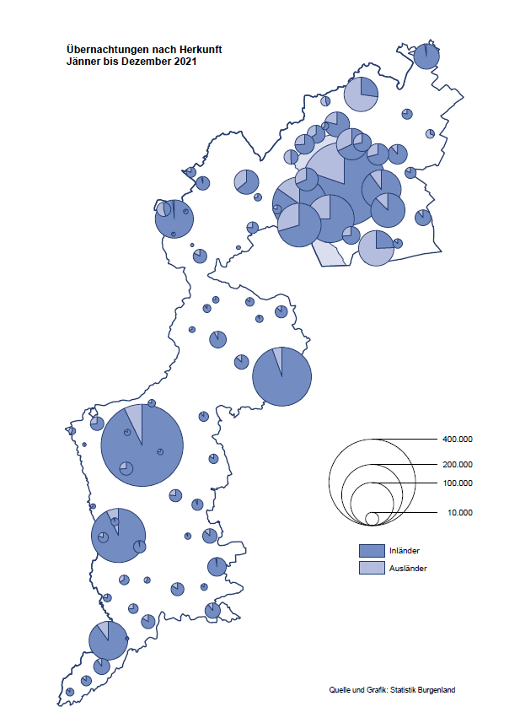

Bgld
Ankünfte nach Unterkunftsart |  |  |  |  |  |  |  | Übernachtungen nach Unterkunftsart |  |  |  |  |  |  |  | Daten für Grafik 2:
Jahr 2021 |  |  |  |  |  |  |  | Jahr 2021 |  |  |  |  |  |  |  |  | Monat | 2021 | 2020 | Ø 2010-2020 | 2020 | 2019 | 2018 | 2017 | 2016 | 2015 | 2014 | 2013 | 2012 | 2011 | 2010

Unterkunftsart | Ankünfte |  |  |  |  |  |  | Unterkunftsart | Übernachtungen |  |  |  |  |  |  |  |  | 2,510,061 | 2,287,961 | 2,920,278 | 2,287,961 | 3,144,232 | 3,050,564 | 3,092,657 | 3,084,025 | 2,914,691 | 2,912,637 | 2,853,243 | 2,938,655 | 2,933,357 | 2,911,034
 | Inländer |  | Ausländer |  | insgesamt |  |  |  | Inländer |  | Ausländer |  | insgesamt
 | 2020 | 2021 | 2020 | 2021 | 2020 | 2021 | % |  | 2020 | 2021 | 2020 | 2021 | 2020 | 2021 | % | Jänner | 1 | 29,476 | 145,353 | 138,168 | 145,353 | 142,561 | 145,246 | 145,386 | 144,674 | 134,038 | 133,981 | 132,179 | 136,230 | 128,519 | 131,684
 |  |  |  |  |  |  |  |  |  |  |  |  |  |  |  | Feber | 2 | 34,472 | 151,431 | 139,118 | 151,431 | 140,588 | 142,295 | 142,728 | 145,581 | 135,782 | 142,631 | 131,305 | 135,387 | 132,050 | 130,518
Burgenland | 639,942 | 673,217 | 97,979 | 124,829 | 737,921 | 798,046 | 8.1% | Burgenland | 1,922,957 | 2,043,853 | 365,004 | 466,208 | 2,287,961 | 2,510,061 | 9.7% | März | 3 | 45,792 | 64,358 | 148,120 | 64,358 | 163,253 | 168,732 | 155,317 | 173,021 | 148,988 | 147,200 | 164,265 | 148,907 | 139,865 | 155,416
Gewerbl. Beherbergungsbetrieb | 443,051 | 473,218 | 60,098 | 81,937 | 503,149 | 555,155 | 10.3% | Gewerbl. Beherbergungsbetrieb | 1,087,644 | 1,167,721 | 201,713 | 273,479 | 1,289,357 | 1,441,200 | 11.8% | April | 4 | 50,285 | 5,072 | 193,444 | 5,072 | 244,826 | 224,025 | 232,034 | 202,440 | 201,029 | 212,756 | 185,187 | 215,698 | 211,430 | 193,387
5/4-Stern | 270,699 | 279,286 | 32,603 | 38,540 | 303,302 | 317,826 | 4.8% | 5/4-Stern | 677,270 | 715,428 | 121,062 | 140,428 | 798,332 | 855,856 | 7.2% | Mai | 5 | 158,476 | 46,179 | 267,078 | 46,179 | 283,418 | 306,488 | 278,950 | 328,809 | 292,559 | 285,056 | 297,188 | 278,023 | 257,616 | 283,574
3-Stern | 141,096 | 160,073 | 21,796 | 29,462 | 162,892 | 189,535 | 16.4% | 3-Stern | 334,950 | 371,783 | 64,656 | 85,220 | 399,606 | 457,003 | 14.4% | Juni | 6 | 333,648 | 233,437 | 307,010 | 233,437 | 353,757 | 312,160 | 347,452 | 298,750 | 304,686 | 319,646 | 276,693 | 292,628 | 343,074 | 294,830
2/1-Stern | 31,256 | 33,859 | 5,699 | 13,935 | 36,955 | 47,794 | 29.3% | 2/1-Stern | 75,424 | 80,510 | 15,995 | 47,831 | 91,419 | 128,341 | 40.4% | Juli | 7 | 472,159 | 447,640 | 423,318 | 447,640 | 430,134 | 431,967 | 436,808 | 437,717 | 417,086 | 403,168 | 408,674 | 409,575 | 413,893 | 419,841
Privatquartier nicht auf Bauernhof | 29,702 | 31,424 | 6,042 | 6,923 | 35,744 | 38,347 | 7.3% | Privatquartier nicht auf Bauernhof | 75,371 | 81,015 | 24,457 | 29,954 | 99,828 | 110,969 | 11.2% | Aug | 8 | 557,336 | 546,671 | 508,075 | 546,671 | 513,292 | 486,508 | 503,565 | 510,434 | 483,048 | 494,104 | 488,499 | 519,743 | 517,405 | 525,560
Privatquartier auf Bauernhof | 13,898 | 14,908 | 2,349 | 2,595 | 16,247 | 17,503 | 7.7% | Privatquartier auf Bauernhof | 39,334 | 40,461 | 11,308 | 11,183 | 50,642 | 51,644 | 2.0% | Sept | 9 | 360,851 | 369,853 | 293,791 | 369,853 | 301,838 | 294,404 | 306,558 | 299,008 | 282,739 | 260,716 | 264,879 | 291,135 | 281,631 | 278,944
Campingplatz | 91,420 | 87,513 | 16,662 | 18,390 | 108,082 | 105,903 | -2.0% | Campingplatz | 286,323 | 276,138 | 58,000 | 66,181 | 344,323 | 342,319 | -0.6% | Okt | 10 | 257,755 | 203,553 | 212,194 | 203,553 | 225,667 | 217,367 | 218,450 | 217,470 | 203,272 | 206,019 | 203,858 | 211,959 | 211,883 | 214,636
Kurheim der Sozialvers.träger | 3,558 | 4,166 | 13 | 11 | 3,571 | 4,177 | 17.0% | Kurheim der Sozialvers.träger | 92,010 | 114,296 | 324 | 303 | 92,334 | 114,599 | 24.1% | Nov | 11 | 126,150 | 46,036 | 164,967 | 46,036 | 193,867 | 183,958 | 181,241 | 179,370 | 171,475 | 171,477 | 179,421 | 179,009 | 165,174 | 163,604
Private und öffentliche Kurheime | 14,246 | 12,848 | 195 | 179 | 14,441 | 13,027 | -9.8% | Private und öffentliche Kurheime | 199,545 | 208,965 | 1,534 | 1,553 | 201,079 | 210,518 | 4.7% | Dez | 12 | 83,661 | 28,378 | 124,993 | 28,378 | 151,031 | 137,414 | 144,168 | 146,751 | 139,989 | 135,883 | 121,095 | 120,361 | 130,817 | 119,040
Jugendherberge | 2,716 | 2,592 | 626 | 326 | 3,342 | 2,918 | -12.7% | Jugendherberge | 5,991 | 6,665 | 1,221 | 1,015 | 7,212 | 7,680 | 6.5%
Ferienwohnung, Ferienhaus | 35,735 | 40,696 | 10,287 | 12,487 | 46,022 | 53,183 | 15.6% | Ferienwohnung, Ferienhaus | 123,743 | 135,033 | 61,861 | 73,217 | 185,604 | 208,250 | 12.2% | Überschrift1: | Übernachtungen im Burgenland 2015
Sonstige Unterkunft | 5,616 | 5,852 | 1,707 | 1,981 | 7,323 | 7,833 | 7.0% | Sonstige Unterkunft | 12,996 | 13,559 | 4,586 | 9,323 | 17,582 | 22,882 | 30.1% | Überschrift2: | im Vergleich zu 2015 und Ø 2005-2015

Übernachtungen im Jahr nach Unterkunftsarten
Übernachtungen nach Monaten
 |  |  |  |  |  |  |  |  |  |  |  |  |  |  |  | Daten für Grafik 1:
 |  |  |  |  |  |  |  |  |  |  |  |  |  |  |  |  | 2021 | 2020
 |  |  |  |  |  |  |  |  |  |  |  |  |  |  |  | 5/4-Stern | 855,856 | 798,332
 |  |  |  |  |  |  |  |  |  |  |  |  |  |  |  | 3-Stern | 457,003 | 399,606
 |  |  |  |  |  |  |  |  |  |  |  |  |  |  |  | 2/1-Stern | 128,341 | 91,419
 |  |  |  |  |  |  |  |  |  |  |  |  |  |  |  | Privatquartier | 162,613 | 150,470
 |  |  |  |  |  |  |  |  |  |  |  |  |  |  |  | Campingplatz | 342,319 | 344,323
 |  |  |  |  |  |  |  |  |  |  |  |  |  |  |  | Kurheim, Erhol. | 325,117 | 293,413
 |  |  |  |  |  |  |  |  |  |  |  |  |  |  |  | Sonst. Unterk. | 238,812 | 210,398

 |  |  |  |  |  |  |  |  |  |  |  |  |  |  |  | Kontrolle | 2,510,061 | 2,287,961

Gemeinde20
Die 20 Gemeinden mit den meisten Übernachtungen
Jahr 2021

Gemeinde | Ankünfte |  |  | Übernachtungen
 | 2020 | 2021 | % | 2020 | 2021 | %

Podersdorf am See | 120,342 | 120,038 | -0.3% | 378,898 | 376,545 | -0.6%
Bad Tatzmannsdorf | 71,190 | 74,428 | 4.5% | 327,865 | 357,588 | 9.1%
Lutzmannsburg | 59,895 | 72,969 | 21.8% | 147,969 | 183,966 | 24.3%
Rust | 47,456 | 50,501 | 6.4% | 143,281 | 156,844 | 9.5%
Stegersbach | 59,207 | 57,659 | -2.6% | 158,194 | 155,545 | -1.7%
Illmitz | 33,170 | 36,554 | 10.2% | 112,204 | 120,694 | 7.6%
Mörbisch am See | 27,793 | 33,143 | 19.2% | 88,570 | 101,217 | 14.3%
Frauenkirchen | 38,898 | 36,614 | -5.9% | 84,981 | 82,239 | -3.2%
Jennersdorf | 32,692 | 32,108 | -1.8% | 77,655 | 79,129 | 1.9%
Bad Sauerbrunn | 7,502 | 7,529 | 0.4% | 72,842 | 77,382 | 6.2%
Pamhagen | 12,169 | 12,954 | 6.5% | 63,561 | 67,308 | 5.9%
Sankt Andrä am Zicksee | 8,077 | 8,084 | 0.1% | 54,860 | 62,818 | 14.5%
Parndorf | 23,309 | 32,066 | 37.6% | 38,637 | 62,144 | 60.8%
Neusiedl am See | 17,546 | 19,580 | 11.6% | 46,136 | 52,106 | 12.9%
Kittsee | 1,670 | 1,745 | 4.5% | 28,433 | 34,174 | 20.2%
Jois | 10,410 | 12,480 | 19.9% | 29,309 | 33,388 | 13.9%
Eisenstadt | 10,889 | 12,288 | 12.8% | 23,106 | 32,058 | 38.7%
Oggau am Neusiedler See | 9,369 | 9,111 | -2.8% | 30,259 | 28,503 | -5.8%
Gols | 10,217 | 9,134 | -10.6% | 22,894 | 24,891 | 8.7%
Mönchhof | 2,548 | 3,223 | 26.5% | 13,834 | 20,544 | 48.5%

Die 10 Gemeinden mit den meisten Übernachtungen im Jahr
 |  |  |  |  |  |  |  | Daten für Grafik: | 2020 | 2021 | 2020 | 2021
 |  |  |  |  |  |  | 1 | Podersdorf am See | 378,898 | 376,545 | 54.5 | 46.0
 |  |  |  |  |  |  | 2 | Bad Tatzmannsdorf | 327,865 | 357,588 | 47.1 | 43.7
 |  |  |  |  |  |  | 3 | Lutzmannsburg | 147,969 | 183,966 | 21.3 | 22.5
 |  |  |  |  |  |  | 4 | Rust | 143,281 | 156,844 | 20.6 | 19.2
 |  |  |  |  |  |  | 5 | Stegersbach | 158,194 | 155,545 | 22.7 | 19.0
 |  |  |  |  |  |  | 6 | Illmitz | 112,204 | 120,694 | 16.1 | 14.7
 |  |  |  |  |  |  | 7 | Mörbisch am See | 88,570 | 101,217 | 12.7 | 12.4
 |  |  |  |  |  |  | 8 | Frauenkirchen | 84,981 | 82,239 | 12.2 | 10.0
 |  |  |  |  |  |  | 9 | Jennersdorf | 77,655 | 79,129 | 11.2 | 9.7
 |  |  |  |  |  |  | 10 | Bad Sauerbrunn | 72,842 | 77,382 | 10.5 | 9.4
 |  |  |  |  |  |  |  | restliche Gemeinden | 695,502 | 818,912 | 100.0 | 100.0

 |  |  |  |  |  |  |  | Insgesamt | 2,287,961 | 2,510,061

